Лист1
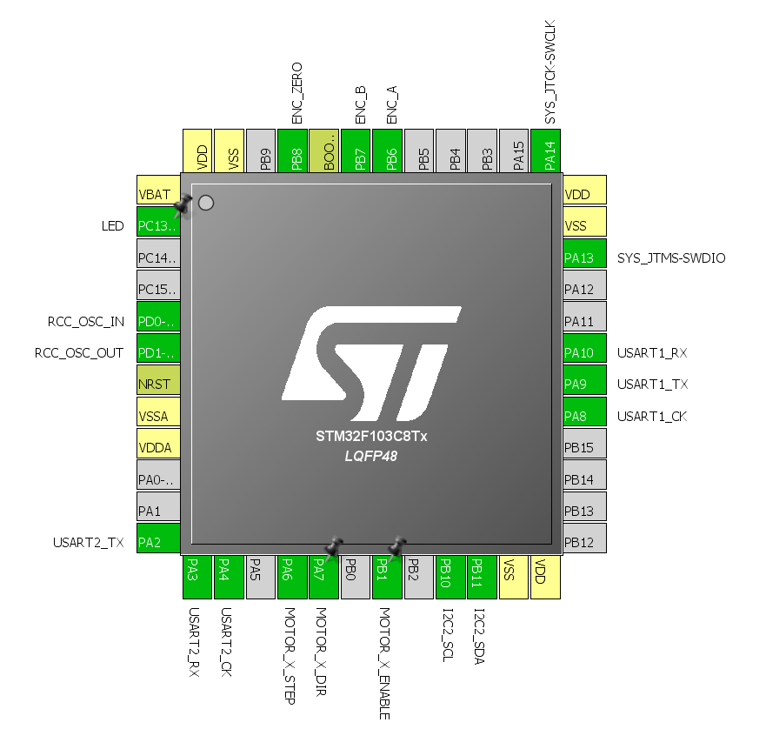
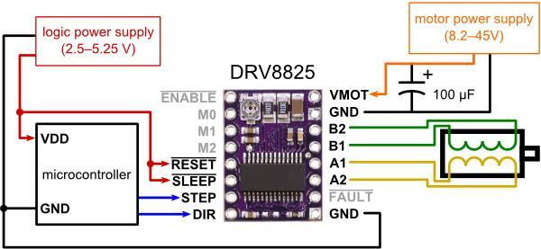
15.24 | 6 |  | 0.6
2.54 | 20
 |  | 5 |  | 1 | 2 | 3 | 4 | 5 | 6 | 7 | 8 | 9 | 10 | 11 | 12 | 13 | 14 | 15 | 16 | 17 | 18 | 19 | 20
 |  | 8

 |  |  |  | 1 | 2 | 3 | 4 | 5 | 6 | 7 | 8 | 9 | 10 | 11 | 12 | 13 | 14 | 15 | 16 | 17 | 18 | 19 | 20 | 21 | 22 | 23 | 24

 |  | 1 |  |  |  |  |  | display |  |  |  |  |  |  | bluetoooth
 |  | 2 |  | G | G | 3.3 | RESET | B11 | B10 | B1 | B0 | A7 | A6 | A5 | A4 | A3 | A2 | A1 | A0 | C15 | C14 | C13 | VB
 |  | 3 |  |  |  |  |  |  |  | sleep | step | dir |  |  |  |  |  | pwmT2 | pwmT2
 |  | 4 |  |  | ENBL | M0 | M1 | M2 | RESET | SLEEP | STEP | DIR | ENBL | M0 | M1 | M2 | RESET | SLEEP | STEP | DIR
 |  | 5
 |  | 6 |  |  |  |  |  | pwm | pwm | pwm | pwm |  |  |  |  |  | enc_a | enc_b | enc_z
 |  | 7
 |  | 8 |  | B12 | B13 | B14 | B15 | A8 | A9 | A10 | A11 | A12 | A15 | B3 | B4 | B5 | B6 | B7 | B8 | B9 | 5V | G | 3.3
 |  | 9 |  |  | VMOT | G | B2 | B1 | A1 | A2 | FAULT | G | VMOT | G | B2 | B1 | A1 | A2 | FAULT | G
 |  | 10 |  |  |  |  | servo1 |  |  |  |  |  |  |  | servo2

22-23% масштаб реальный
1 | 2 | 3 | 4 | 5 | 6 | 7 | 8 | 9 | 10 | 11 | 12 | 13 | 14 | 15 | 16 | 17 | 18 | 19 | 20 | 21 | 22 | 23 | 24
 |  |  |  |  |  |  |  |  |  |  |  |  |  |  |  |  | 6.5984251969 | 5.2 |  | 7.2992125984
 |  |  |  |  |  |  |  |  |  |  |  |  |  |  |  |  |  |  |  |  |  |  |  | 1
 |  |  | servo1 |  |  |  | +16 | G | +32 |  | servo2 |  |  |  |  |  |  |  |  |  |  |  |  | 2
 | VMOT | G | B2 | B1 | A1 | A2 | FAULT | G | VMOT | G | B2 | B1 | A1 | A2 | FAULT | G |  |  |  |  |  |  |  | 3
 |  |  |  |  |  |  |  |  |  |  |  |  |  |  |  |  |  |  |  |  |  |  |  | 4
 |  |  |  |  |  |  |  |  |  |  |  |  |  |  |  |  |  |  |  |  |  |  |  | 5
 |  |  |  |  |  |  |  |  |  |  |  |  |  | ○ |  |  |  | ○ |  |  |  |  |  | 6
 |  |  |  |  |  |  |  |  |  |  |  |  |  |  |  |  |  |  |  |  |  |  |  | 7
 | ENBL | M0 | M1 | M2 | RESET | SLEEP | STEP | DIR | ENBL | M0 | M1 | M2 | RESET | SLEEP | STEP | DIR |  |  |  |  |  |  |  | 8
 |  |  |  | display |  | ↕ | ↕ | ↕ |  |  |  | bluetoooth |  | ↕ | ↕ | ↕ |  |  |  |  |  |  |  | 9
G | G | 3.3 | RESET | B11 | B10 | B1 | B0 | A7 | A6 | A5 | A4 | A3 | A2 | A1 | A0 | C15 | C14 | C13 | VB |  |  |  |  | 10
 |  |  |  |  |  | sleep | step | dir |  |  |  |  |  | pwmT2 | pwmT2 |  |  |  |  |  |  |  |  | 11
 |  |  |  |  |  |  |  |  |  |  |  |  |  | ○ |  |  |  | ○ |  |  |  |  |  | 12
 |  |  |  |  |  |  |  |  |  |  |  |  |  | 5 |  |  |  |  |  |  |  |  |  | 13
 |  |  |  | pwm | pwm | pwm | pwm |  |  |  |  |  |  |  |  |  |  |  |  |  |  |  |  | 14
 |  |  |  |  |  |  |  |  |  |  |  |  |  |  |  |  |  |  |  |  |  |  |  | 15
B12 | B13 | B14 | B15 | A8 | A9 | A10 | A11 | A12 | A15 | B3 | B4 | B5 | B6 | B7 | B8 | B9 | 5V | G | 3.3 |  |  |  |  | 16
 |  |  |  | button | button |  |  |  |  |  |  |  | enc_a | enc_b | enc_z |  |  |  |  |  |  |  |  | 17
 |  |  |  |  |  |  |  |  |  |  |  |  | ↕ | ↕ | ↕ | ↕ | ↕ |  |  |  |  |  |  | 18 | 45.72

